Sheet1
主人公仕様書

主人公が出来る事
移動 |  | 弾を発射

前


後ろ

上に移動
主人公操作方法
操作方法はマウスとキーボードのみ
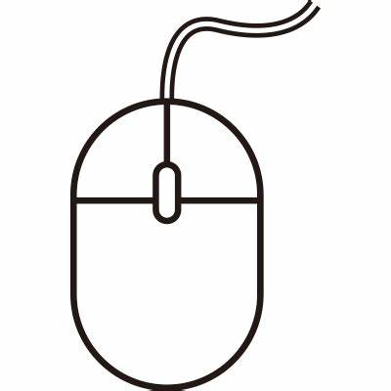 | 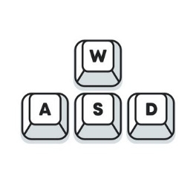
右クリック弾を発射

左に移動
右に移動

下に移動

主人公の特徴
主人公のライフは1～3

モードによってライフ数が変化する

落ちてくるライフをとればライフが回復
 |  |  | 
ノーマルモード
ハードモード

主人公の弾の特徴 | 落ちてくる弾を取ると様々な効果の弾が撃てる |  |  | 特殊な弾の時間制限

１ダメージ
ゲージが無くなるまで
特殊な弾を撃てる
普通の弾

弾の当たり判定が増える
約10秒
弾を3方向に撃てる

